상품제안서
파스텔 극세사 무릎담요 | 상품코드: S25050

 |  |  |  |  |  |  | 02-713-8555 | www.synergygift.co.kr
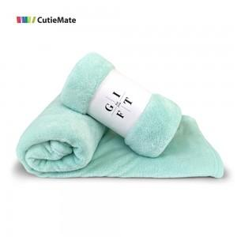

【상세/제작정보】

【인쇄/포장옵션】 | 스티커 / OPP(비닐)

【공급단가】 | 수량 | 100~ | 300~ | 500~ | 1,000~ | 3,000~
*VAT별도 | 단가 | 3,910원 | 3,770원 | 3,620원 | 3,480원 | 3,390원

【상품 URL】 | https://www.synergygift.co.kr:443/src/goods_detail.php?gdno=25050

